المؤشرات الكلية

سوق العراق للاوراق المالية
جلسة الاحد 2026/7/26 |  |  |  | تقرير أسعار الأسهم المتداولة لسوق العراق للأوراق المالية
الجلسة (129)
الاسهم المتداولة المدرجة و OTC |  |  | 919,909,511 |  |  | قيمة الأسهم المتداولة المدرجة و OTC |  | 1,199,900,147 |  |  | صفقات الشركات المدرجة وOTC | 1339
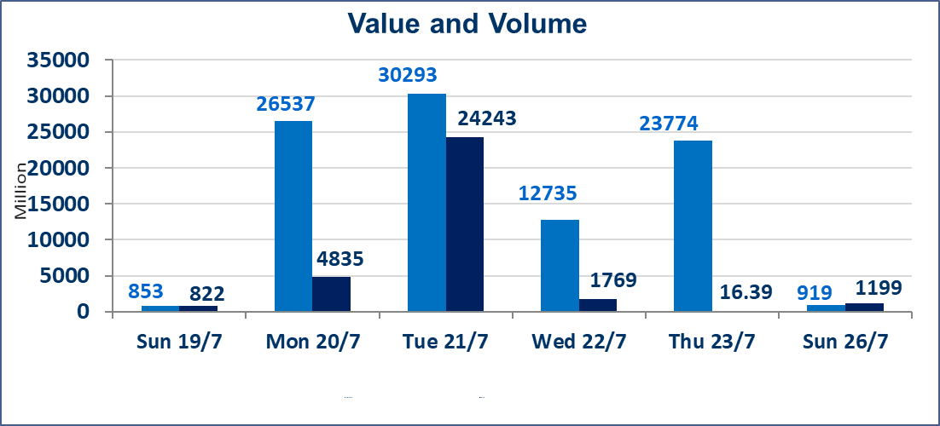
المؤشر60 ISX اليوم | 1048.75 |  | نقطة |  |  | المؤشر15 ISX اليوم | 1269.57 | نقطة
المؤشر 60 ISX السابق | 1044.25 |  | نقطة |  |  | المؤشر 15 ISX السابق | 1269.83 | نقطة
نسبة التغير | 0.43 |  | % |  |  | نسبة التغير | -0.02 | %
عدد النقاط | 4.50 |  | نقطة |  |  | عدد النقاط | -0.26 | نقطة

الشركات المدرجة | 103 | OTC | 17 | 120 |  | الشركات غير المتداولة المدرجة | 38 | OTC | 16 | 54
الشركات المتداولة | 52 | OTC | 1 | 53 |  | الشركات المرتفعة |  |  | 14
شركات الهيئة العامة |  |  |  | 4 |  | الشركات المنخفضة |  |  | 14
الموقوفة بقرار من هيأة الأوراق المالية |  |  |  | 9
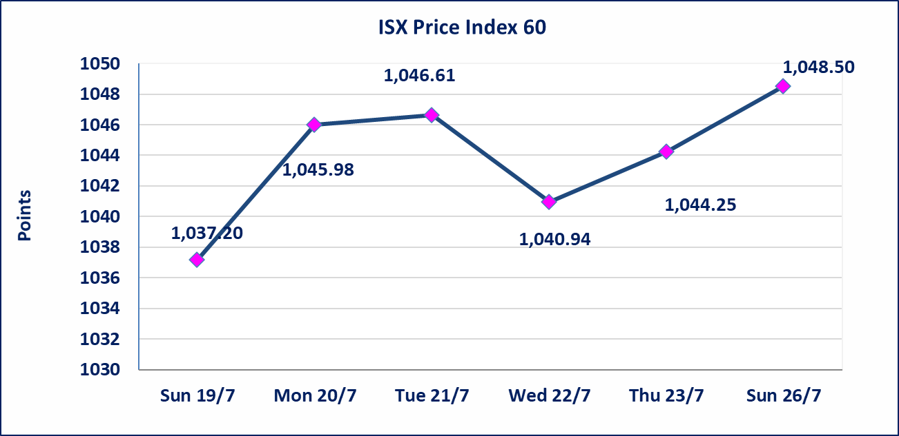
 |  |  |  |  |  | 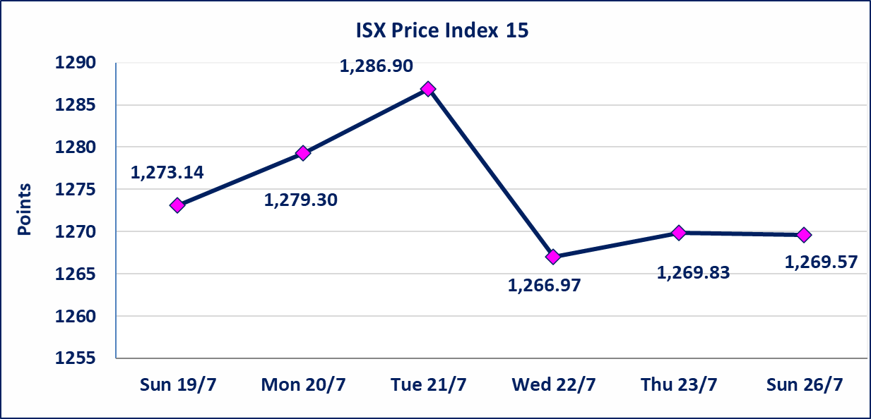

اسيا للتامين(NSIA) | تم البدء بعمليات ايداع شهادات اسهم المساهمين لشركة آسيا للتأمين إعتباراً من جلسة الاربعاء 2026/7/8 وسيتم اطلاق التداول إعتباراً من جلسة الاربعاء 2026/7/29 بعد ايداع 5% من رأس المال او بعد مرور (21) يوم من تاريخ بدء الايداع في منصة الشركات غير المدرجة ISX-OTC.
الشرق للتامين(NSHQ) | تم البدء بعمليات ايداع شهادات اسهم المساهمين لشركة الشرق للتأمين إعتباراً من جلسة الثلاثاء 2026/7/7 وسيتم اطلاق التداول إعتباراً من جلسة الثلاثاء 2026/7/28 بعد ايداع 5% من رأس المال او بعد مرور (21) يوم من تاريخ بدء الايداع في منصة الشركات غير المدرجة ISX-OTC.
بوابة اسيا للتامين(NBAT) | تم البدء بعمليات ايداع شهادات اسهم المساهمين لشركة بوابة آسيا للتأمين إعتباراً من جلسة الثلاثاء 2026/7/7 وسيتم اطلاق التداول إعتباراً من جلسة الثلاثاء 2026/7/28 بعد ايداع 5% من رأس المال او بعد مرور (21) يوم من تاريخ بدء الايداع في منصة الشركات غير المدرجة ISX-OTC.
الباتك للتامين(NGAT) | تم البدء بعمليات ايداع شهادات اسهم المساهمين لشركة الباتك للتأمين إعتباراً من جلسة الثلاثاء 2026/7/7 وسيتم اطلاق التداول إعتباراً من جلسة الثلاثاء 2026/7/28 بعد ايداع 5% من رأس المال او بعد مرور (21) يوم من تاريخ بدء الايداع في منصة الشركات غير المدرجة ISX-OTC.
اليم الازرق للتجارة العامة(SYAM) | تم البدء بعمليات ايداع شهادات اسهم المساهمين لشركة اليم الازرق للتجارة العامة إعتباراً من جلسة الاربعاء 2026/6/3.
الوطنية للصناعات الغذائية (INFF) | تم البدء بعمليات ايداع شهادات اسهم المساهمين لشركة الوطنية للصناعات الغذائية إعتباراً من جلسة الاحد 2026/5/24 وسيتم اطلاق التداول لحين اكمال انتهاء الاجراءات في مركز الايداع في منصة الشركات غير المدرجة ISX-OTC.
الحد الأعلى والادنى للتغير في السعر | نسبة التغير الحدود الدنيا للحركة السعرية للاسهم من (5% الى 10%) والحدود العليا من(10% الى 25%)في كافة المنصات ماعدا منصة OTC.
Web site : www.isx-iq.net E-mail : info-isx@isx-iq.net |  |  |  |  | 07834000034 - 07711211522 : ص . ب :3607 العلوية الهاتف |  |  |  |  |  | بغداد /الكرادة/ قرب المسرح الوطني /مجاور مصرف الخليج التجاري

نسبة التغير
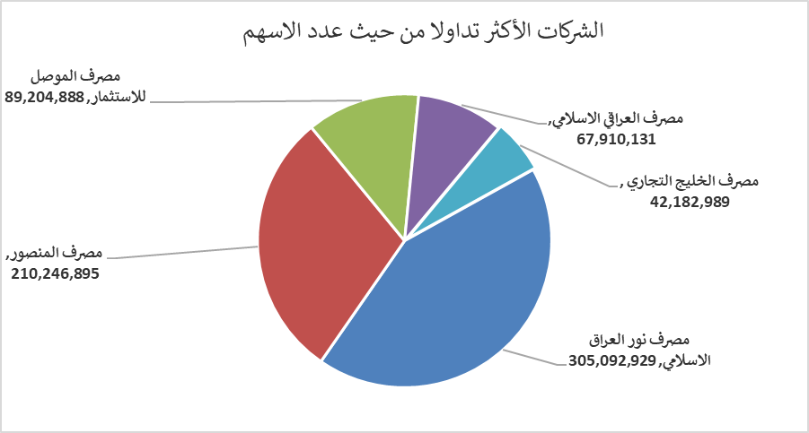
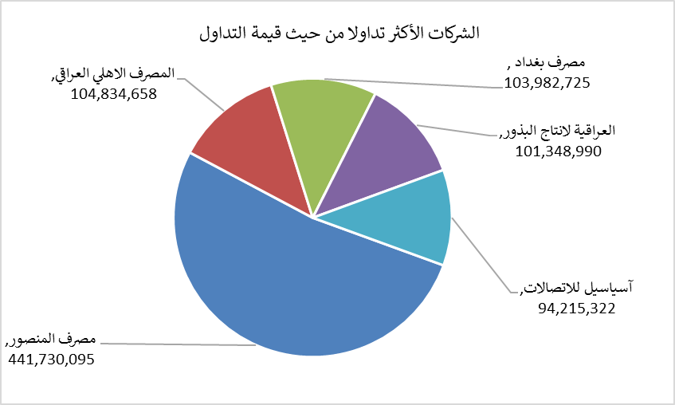
الشركات الأكثر ارتفاعاً وانخفاضاً

نسبة التغير لاسعار الاغلاق الاكثر ارتفاعاً |  |  |  | نسبة التغير لاسعار الاغلاق الاكثر انخفاضاً
اسم الشركة | اغلاق | التغير(%) | الاسهم المتداولة | اسم الشركة | اغلاق | التغير (%) | الاسهم المتداولة
الخليج للتامين | 0.650 | 22.64 | 1,804,398 | المصرف المتحد للاستثمار | 0.050 | -16.67 | 25,055,430
الخياطة الحديثة | 6.840 | 6.87 | 6,258,588 | الوطنية لصناعات الاثاث المنزلي | 0.770 | -9.41 | 50,000
مصرف العراقي الاسلامي | 1.210 | 3.42 | 67,910,131 | الامين العقارية | 1.600 | -8.57 | 151,704
مصرف الاستثمار | 0.370 | 2.78 | 1,556,241 | البادية للنقل العام | 1.400 | -4.11 | 88,000
المنصور للصناعات الدوائية | 2.290 | 1.78 | 9,936,101 | مصرف الائتمان العراقي | 0.580 | -3.33 | 10,898,146

الشركات الاكثر نشاطا حسب الاسهم المتداولة (حجم التداول) |  |  |  | الشركات الاكثر نشاطا حسب القيمة المتداولة
اسم الشركة | اغلاق | التغير(%) | الاسهم المتداولة | اسم الشركة | اغلاق | التغير (%) | القيمة المتداولة
مصرف نور العراق الاسلامي | 0.200 | 0.00 | 305,092,929 | مصرف المنصور | 2.110 | 0.96 | 441,730,095
مصرف المنصور | 2.110 | 0.96 | 210,246,895 | المصرف الاهلي العراقي | 4.100 | -0.24 | 104,834,658
مصرف الموصل للاستثمار | 0.150 | 0.00 | 89,204,888 | مصرف بغداد | 3.150 | -0.32 | 103,982,725
مصرف العراقي الاسلامي | 1.210 | 3.42 | 67,910,131 | العراقية لانتاج البذور | 5.860 | 0.17 | 101,348,990
مصرف الخليج التجاري | 0.330 | 0.00 | 42,182,989 | آسياسيل للاتصالات | 16.050 | 0.06 | 94,215,322

